演習1
演習1：フローチャートとは、記号を使用してアルゴリズムを視覚的に表現したもののことを指す。
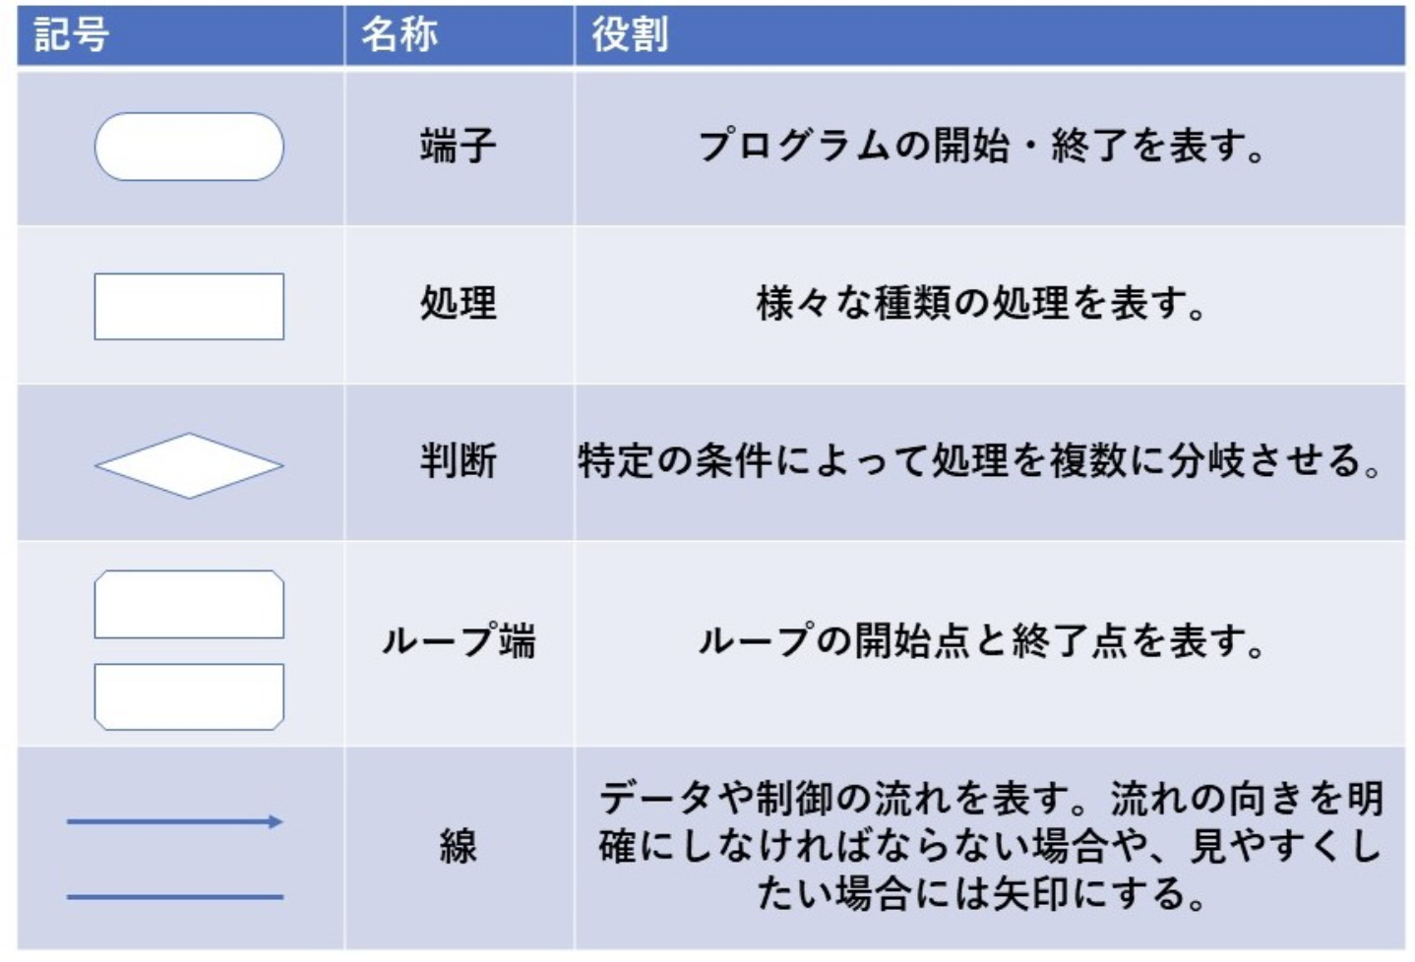

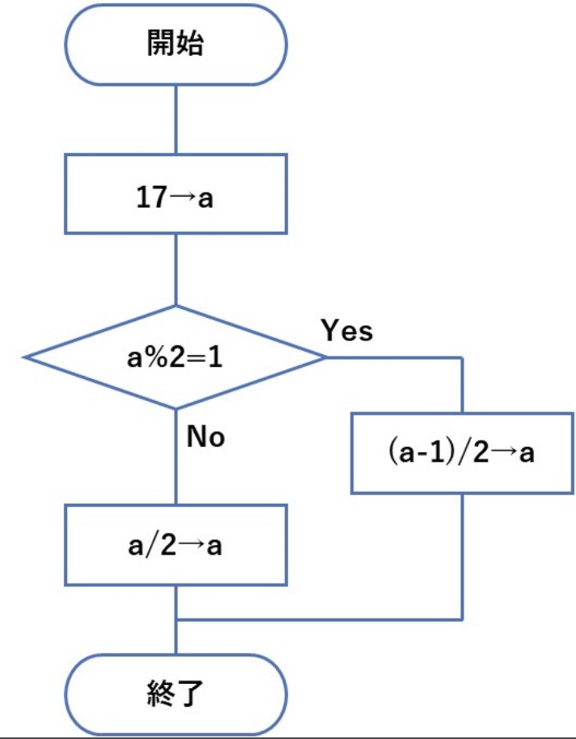

演習問題

1.アルゴリズムに関する記述として最も正しいものを選んでください
A.「ある処理の後に次の処理を行う」といった処理構造を選択処理と呼ぶ
B.後判定繰返し処理は条件を満たしていない場合でも必ず1回は実行される
C.「条件を満たしている場合は特定の処理を行う」といった処理構造を順次処理と呼ぶ。
<回答欄>

2.次のフローチャートの示すアルゴリズムの結果として最も正しいaの値を選んでください
(ただし、a%2は「aを2で割った余り」を表しています。)
A.8.5
B.8
C.9
<回答欄>

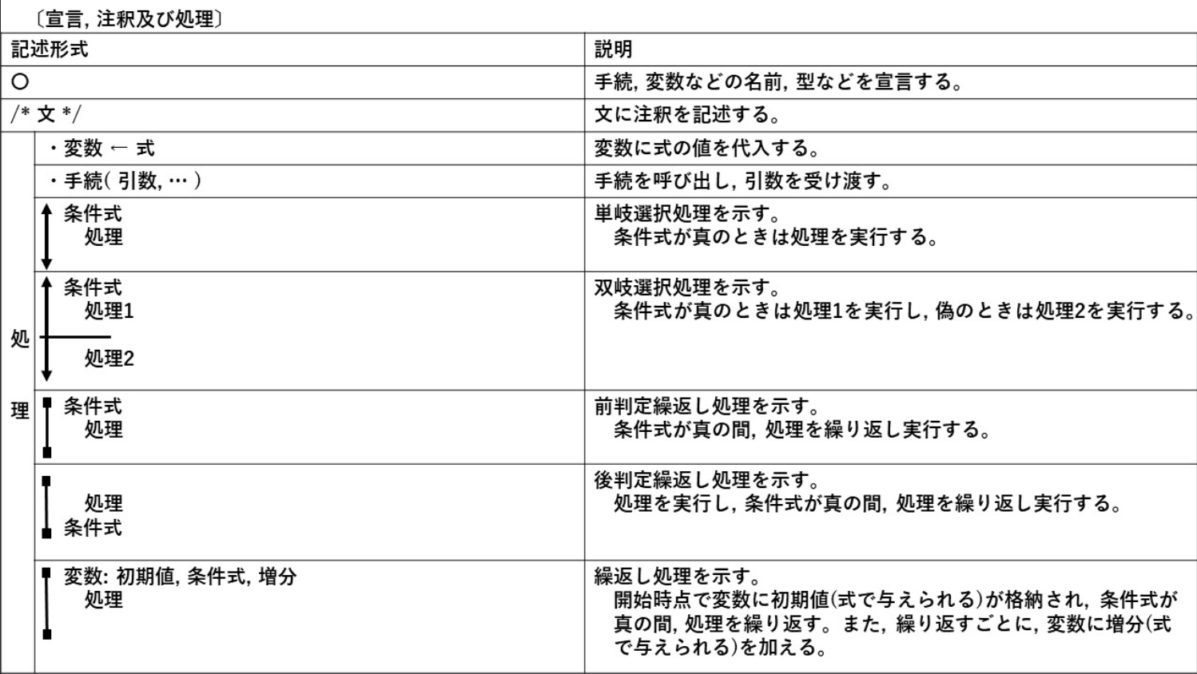

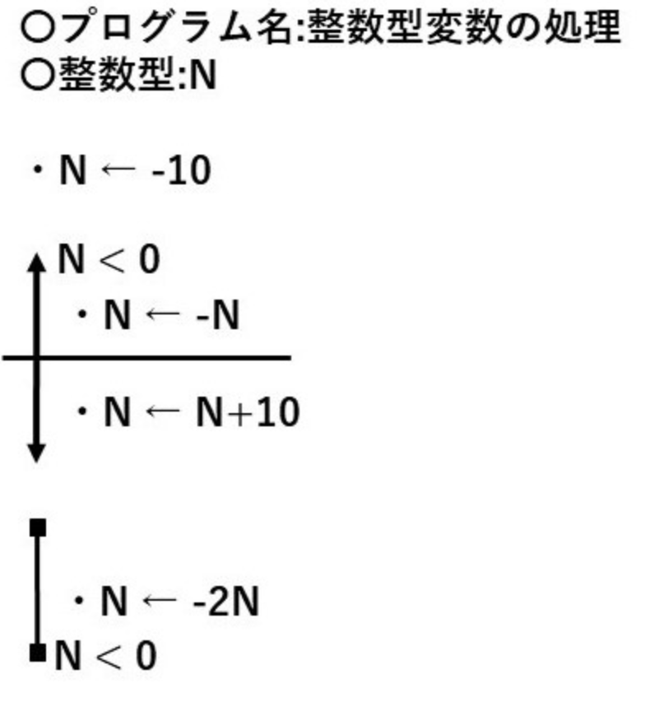

3.次の疑似言語の示すアルゴリズムの結果として最も正しいNの値を選んでください
A.0
B.10
C.-20
D.40

<回答欄>

演習2
演習2：擬似コード

問題1：最大値を求める

リスト A = [10, 25, 7, 30, 15] の中から最大値を求めるPDLとして正しいのはどれか？
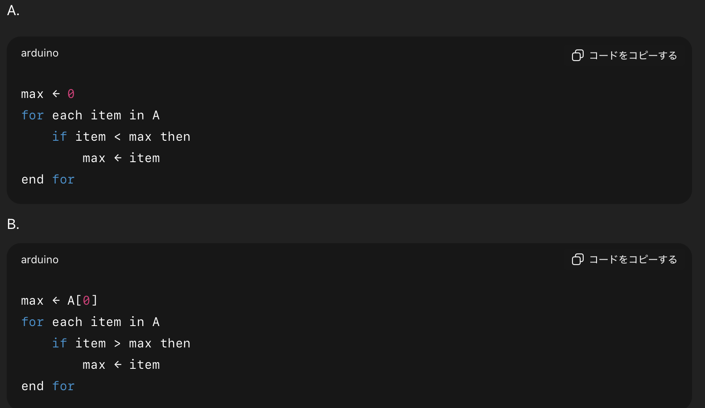

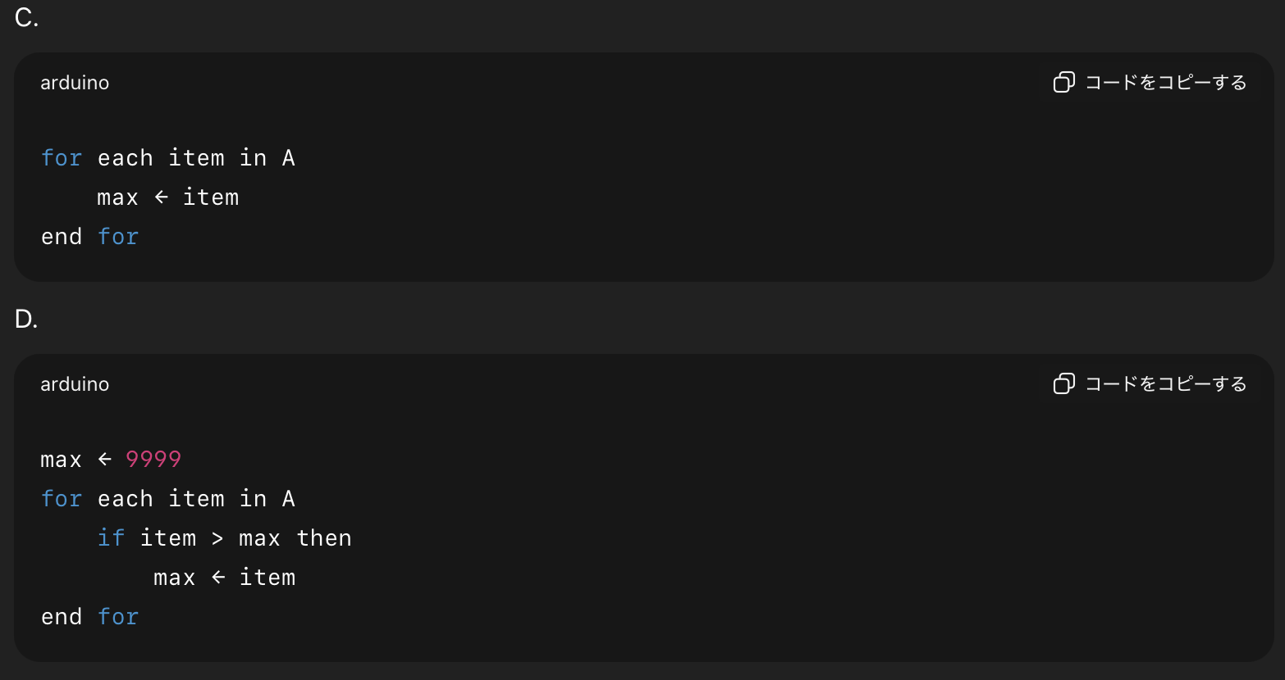

<回答欄>

問題2：偶数判定

入力された整数 n が偶数か奇数かを判定するPDLとして正しいのはどれか？




<回答欄>

問題3：合計値の計算


1から100までの整数の合計を求める処理として正しいPDLはどれか？



<回答欄>

問題4：商品出品フロー

以下の条件を満たすPDLはどれか？

ユーザーが商品名と価格を入力
価格が300円未満なら「エラー」と表示して終了
それ以外は「商品を出品しました」と表示




<回答欄>

【バブルソートの説明】
バブルソートは、隣り合う要素を比較して入れ替えることを繰り返すソート方法です。
大きい（または小さい）値が、泡（バブル）のようにリストの端に移動していくイメージから名前がついています。

処理の流れ（昇順の場合）
配列の先頭から順に、隣同士を比較する
左の値が右の値より大きければ入れ替える
最後まで比較したら、最も大きな値が末尾に移動する
配列の長さ - 1 回繰り返す

【問題】
配列 A を 昇順 に並べ替えるバブルソートの疑似コードとして正しいのはどれか？
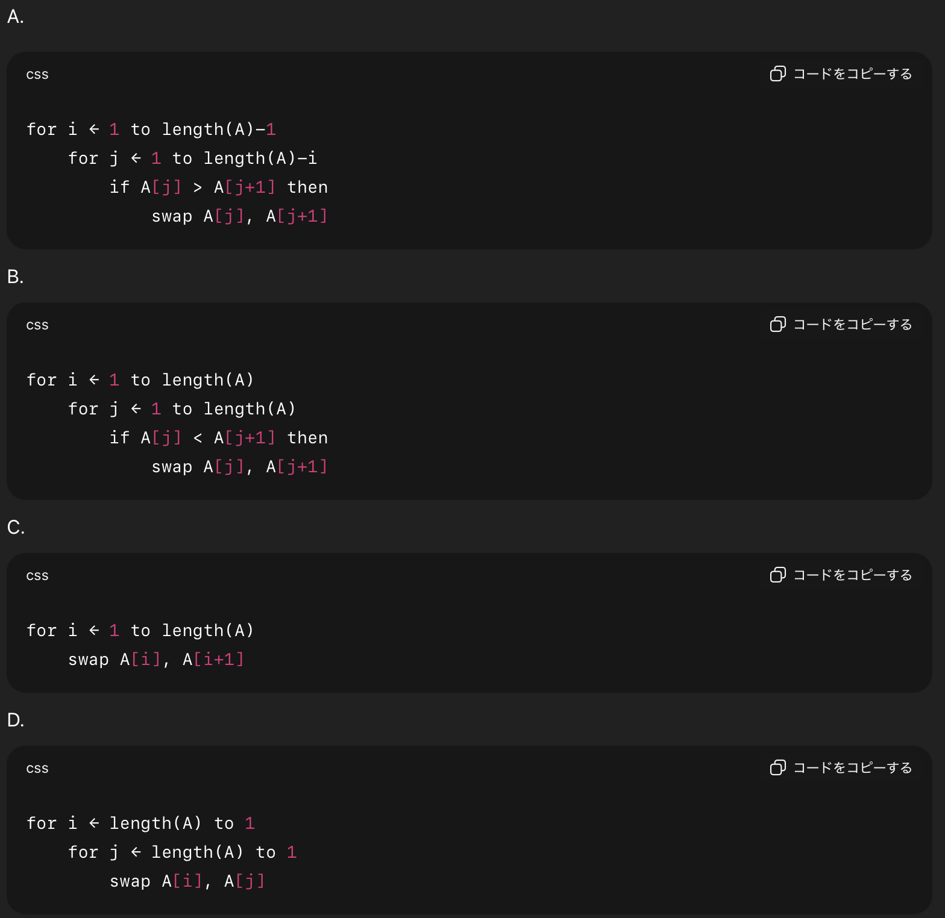

<回答欄>

演習3
演習3：デジジョンテーブル
複数の条件とそれによって決まるアクション（行動）を表形式で表現したものである。
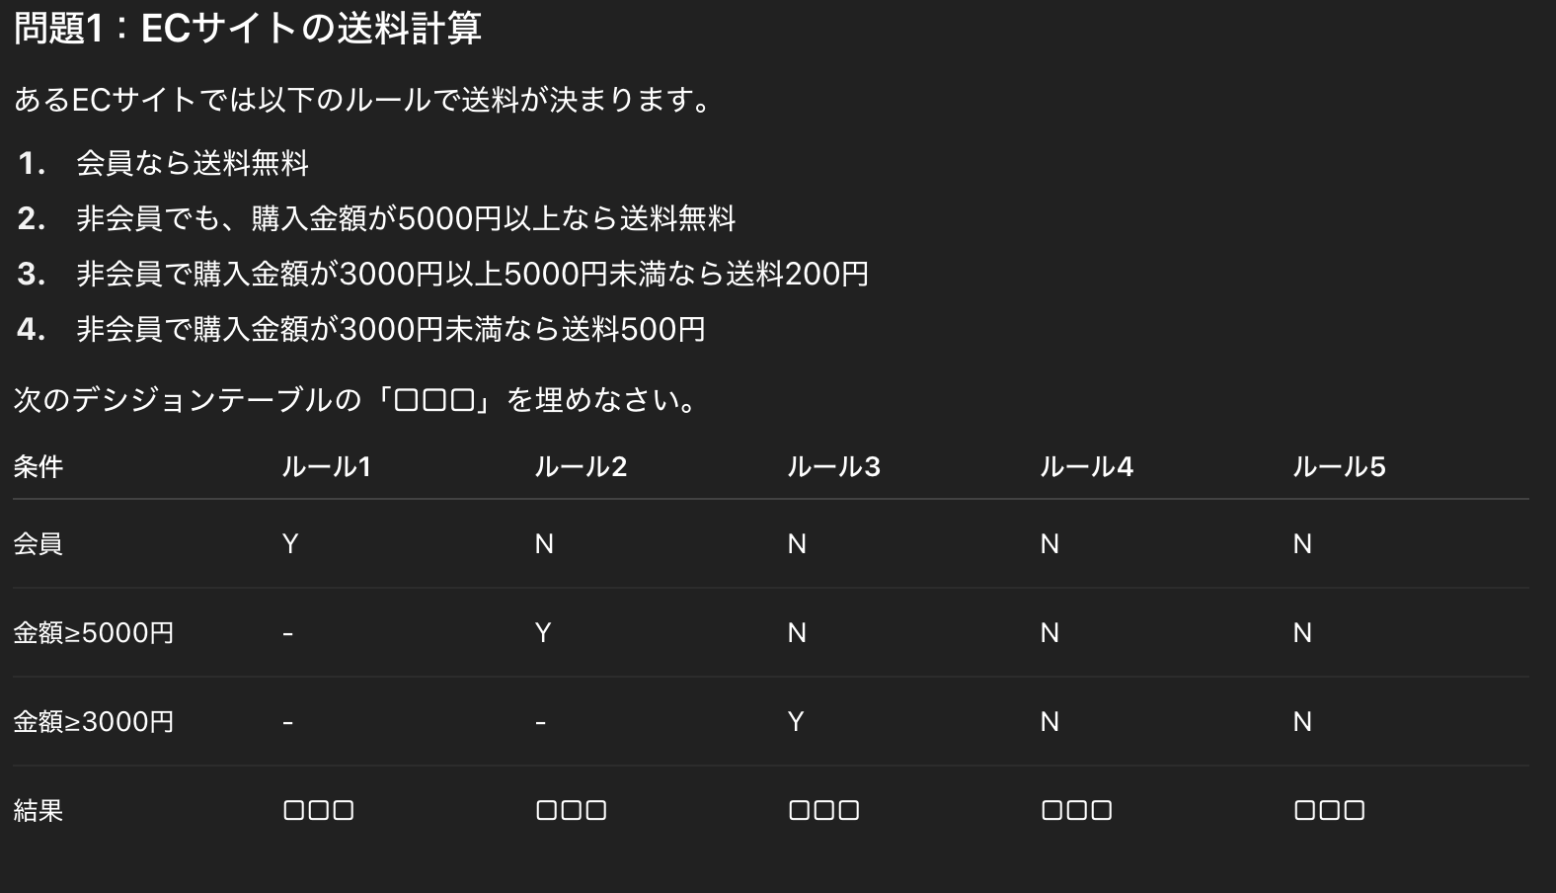

<回答欄>
ルール1 | ルール2 | ルール3 | ルール4 | ルール5

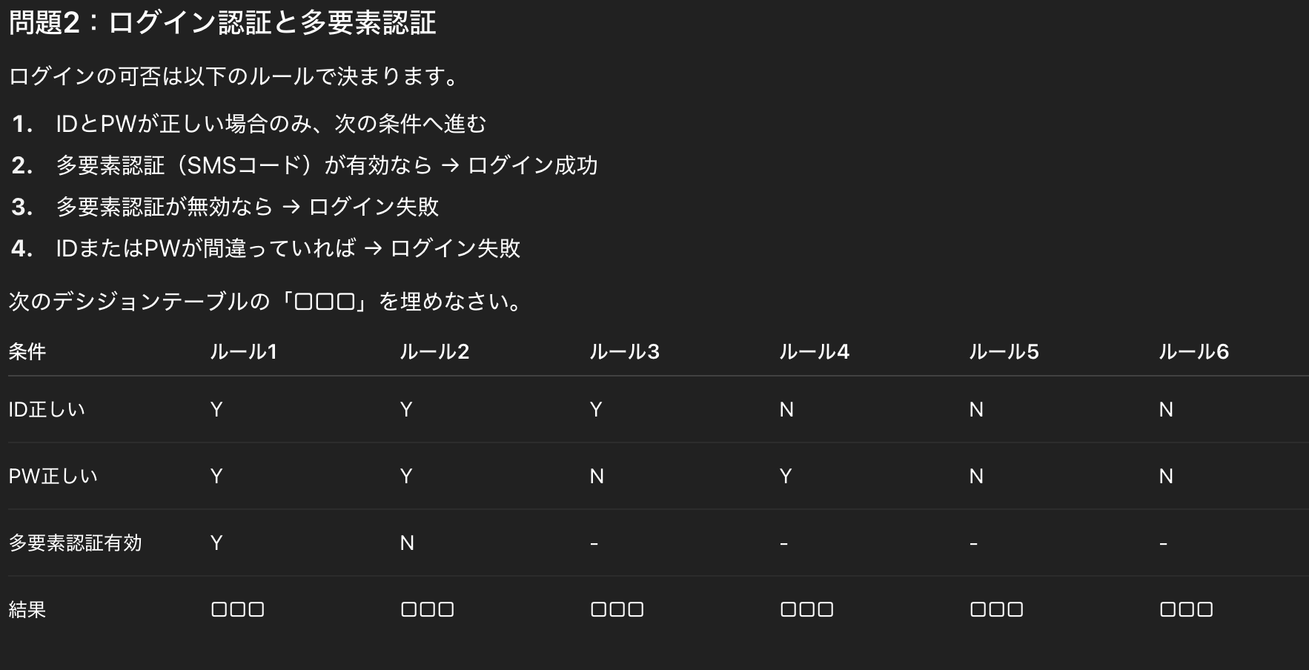

<回答欄>
ルール1 | ルール2 | ルール3 | ルール4 | ルール5 | ルール6

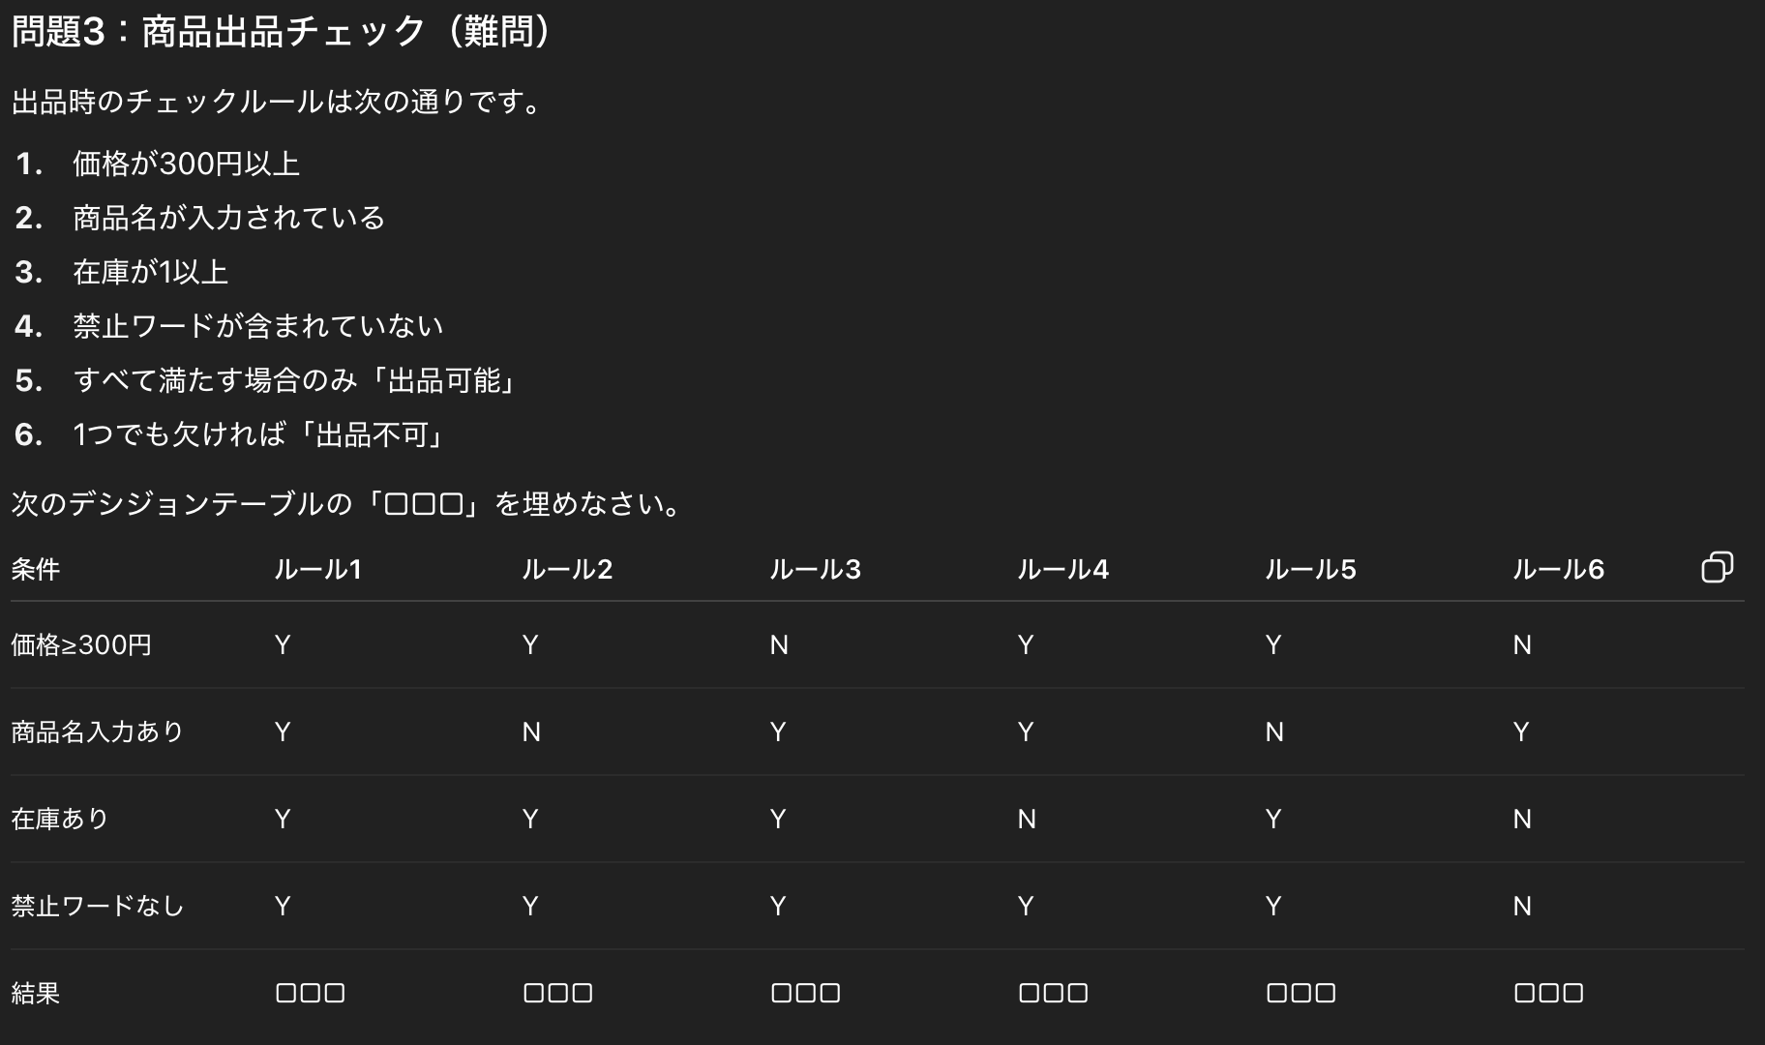

<回答欄>
ルール1 | ルール2 | ルール3 | ルール4 | ルール5 | ルール6

